Пропозиція_товари
 | Форма цінової пропозиції

(Назва Учасника), надає свою пропозицію щодо участі у закупівлі [найменування необхідних товарів/обладнання].
Відомості про підприємство |  |  | Повне найменування учасника – суб’єкта господарювання
 |  |  | Ідентифікаційний код за ЄДРПОУ або реєстраційний номер облікової картки платника податків
 |  |  | Реквізити (адреса - юридична та фактична, телефон, факс, телефон для контактів, e-mail, розрахунковий рахунок)
Відомості про особу (осіб), які уповноважені представляти інтереси Учасника |  |  | (Прізвище, ім’я, по батькові, посада, контактний телефон).

№ п/п | Технічні характеристики та опис |  | Кількість | Ціна, за одиницю, (з урахуванням всіх податків і зборів) * | Вартість, грн., (з урахуванням всіх податків і зборів) *

 | Запит** | Пропозиція (вказати модель (торгову марку), виробника, параметри та характеристики продукції, надати фото
ЛОТ №1
1 | 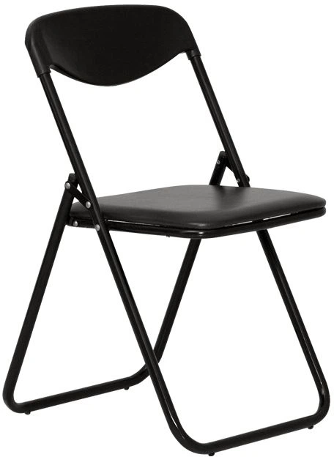 Стілець розкладний для кухні та вітальні Nowy Styl JACK BLACK V-CERATA або еквівалент Глибина: 52 см, матеріал каркаса: метал, матеріал оббивки: шкірзам, особливості: зі спинкою, складані, країна-виробник товару: Україна, висота: 80 см, колір: чорний, ширина: 44.8 см, висота посадки: 44.5 см, тканина: V, склад тканини: основа 100% поліестер, верхній шар 100% ПВХ, вага: 3.9 кг, розміри сидіння: 37.2 х 38.2 см, додаткові характеристики: пластикова спинка чорного кольору, складна рама чорного кольору, заглушки на ніжках, розміри стільця у складеному вигляді: 97x44.8x6.5 см, кількість в упаковці: 1 шт, країна реєстрації бренду: Україна, гарантія: 12 місяців, EAN: 4820142936151, максимальне навантаження: 100 кг |  | 50 | 0.00 | 0.00
2 | 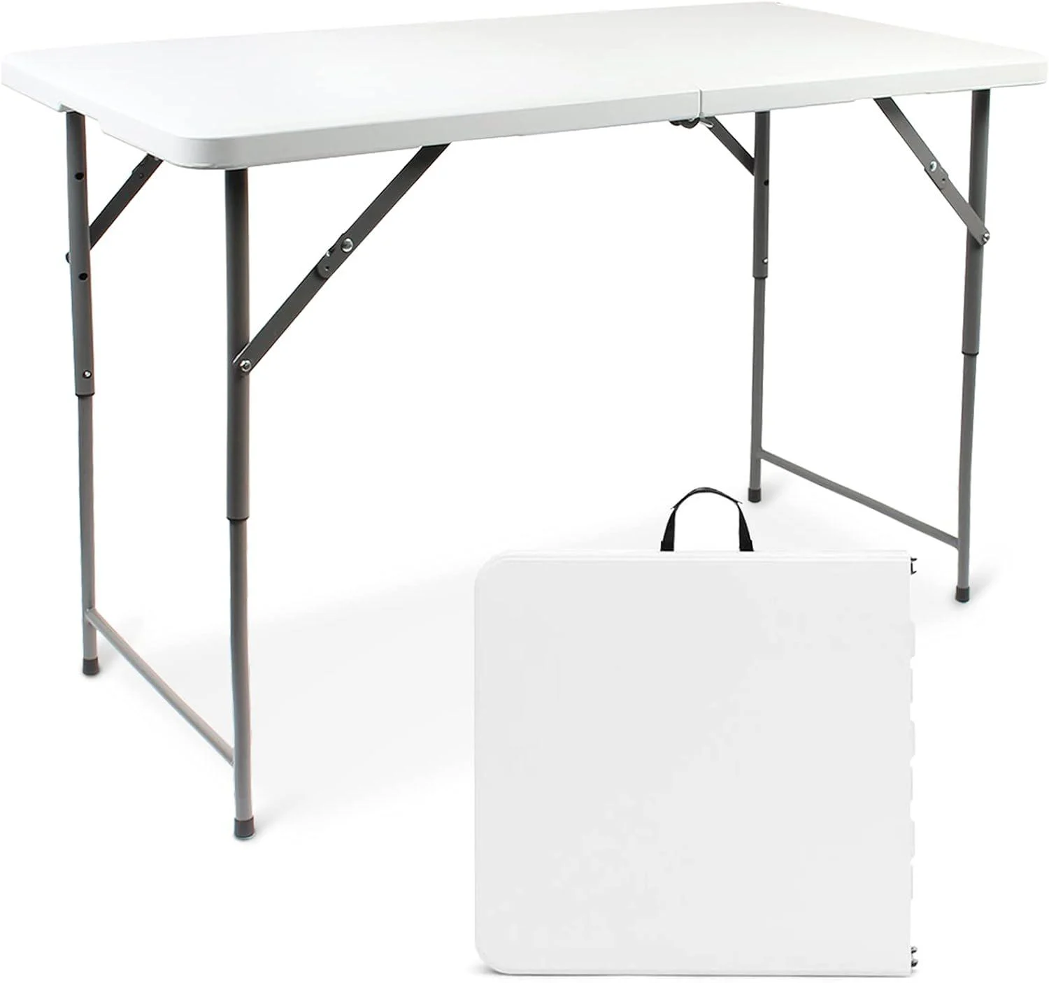 Туристичний стіл Bonro BS розкладний 122 см Білий (22066873) або еквівалент Матеріал стільниці – HDPE (поліетилен), матеріал ніжок – сталь, діаметр труби – 25/1,0 мм, матеріал рами – сталь, висота – 74 см, довжина – 122 см, ширина – 60 см, товщина – 3,5 см, відстань між ніжками – 98,5 см, вага столу – 7,8 кг, замок, що запобігає розвалюванню столу – так, кількість місць – 2–4 особи, розміри у складеному вигляді – 62,5×60×7 см, максимальне навантаження – 150 кг, тип – розкладний туристичний стіл Bonro BS 122 см, колір – білий, країна-виробник – Китай, особливості – легке складання, призначення – для рибальства, кемпінгу та пікніка. |  | 1 | 0.00 | 0.00
3 | 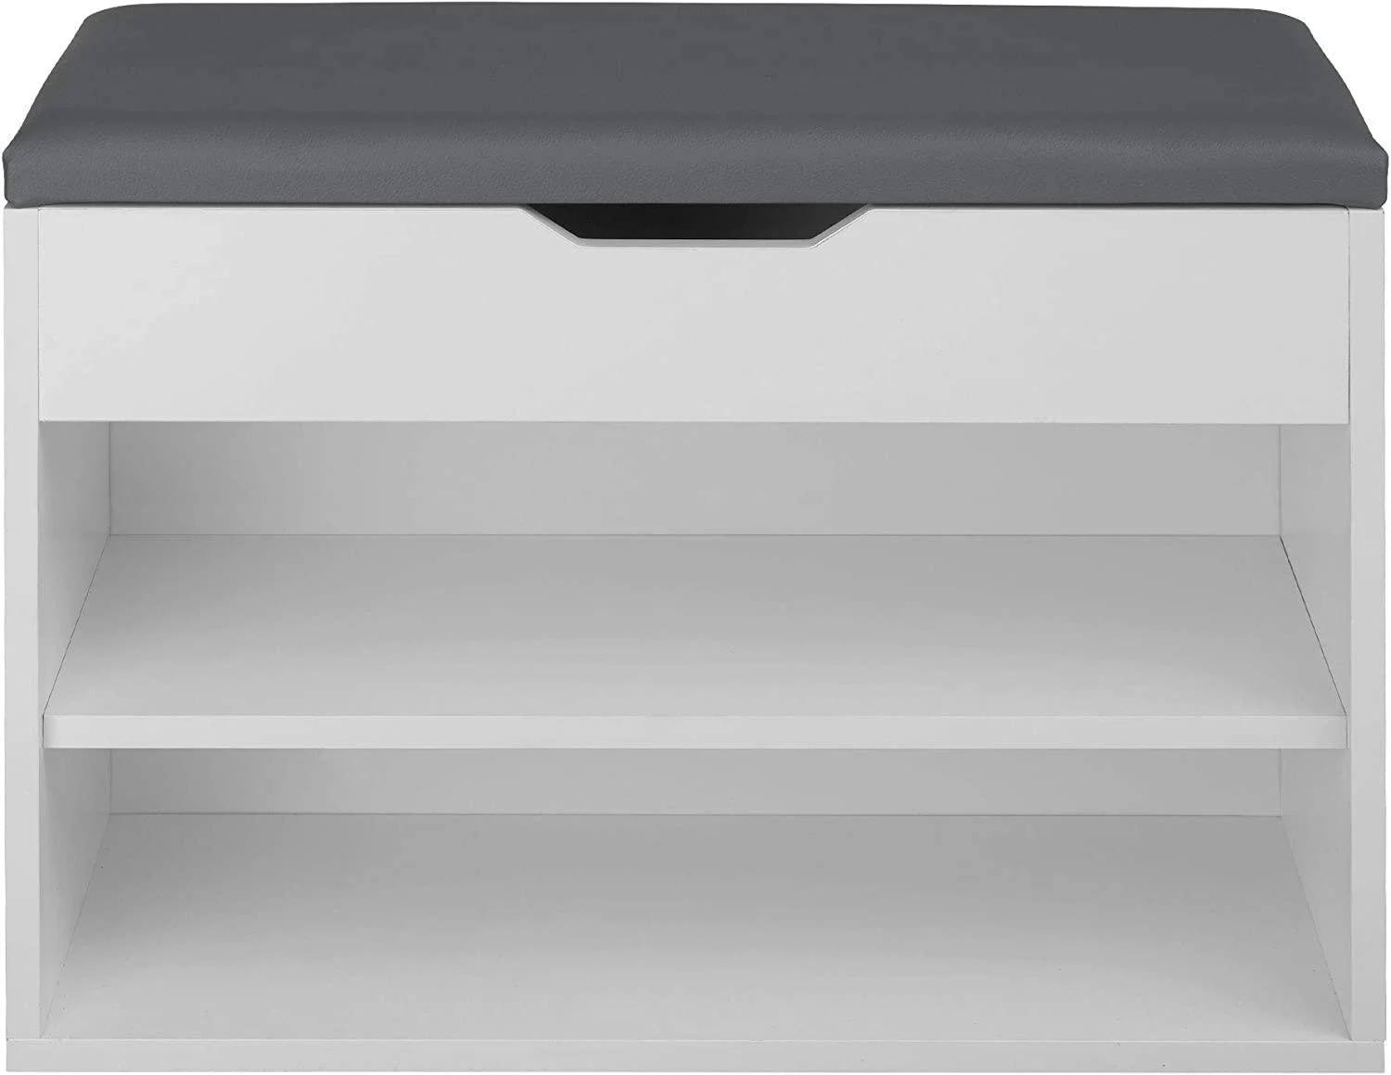 Тумба для взуття з сидінням MS404 60x42x30 см White або еквівалент Основні характеристики Тумба для обуви с сиденьем MS404 60x42x30 см White. Бренд: Markson. Країна виробник: Україна. Додаткова інформація. Тип: тумба для взуття Призначення: для взуття, для коридора, для персоналу, для дитячої кімнати, для відвідувачів, для офісу. Колір оббивки: графіт. Колір каркаса: біла аляска. Транспортувальний стан: розібраний. Матеріал каркаса: ЛДСП, ДСП. Матеріал фасаду: ДСП, ЛДСП. Оснащення: ніша, відкриті полиці, полиця з сидінням, ніша під кришкою. Розмір та вага- Довжина: 600 мм. Ширина: 600 мм. Висота: 420 мм. Глибина: 300 мм |  | 1 | 0.00 | 0.00
4 | 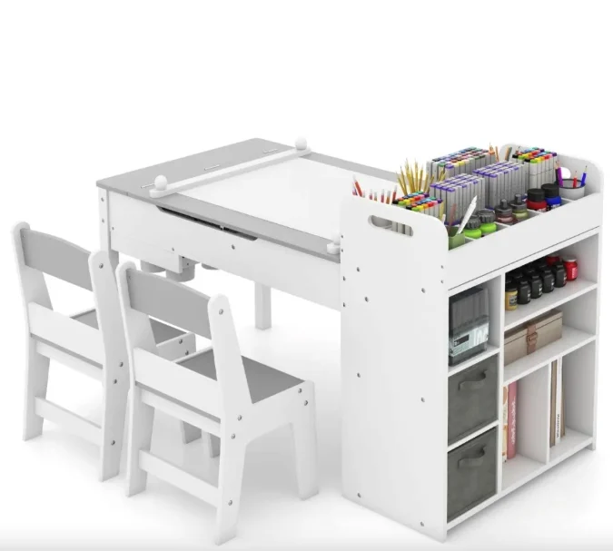 Дитячий набір Costway Fantastik 3в1 стіл/2 стільці/мольберт Білий (4797) або еквівалент Дитячий набір Costway Fantastik 3в1 стіл/2 стільці/мольберт Білий (4797). Транспортувальний стан: розібраний. Матеріал: дерево. Бренд: Costway. Тип: комплект. Вік дитини: від 3 років, від 18 місяців, від 1 року, від 1,5 року, від 2 років. Країна-виробник: Китай. Колір виробника: білий. Розмір та вага. Розмір: 120 х 60 х 60 |  | 1 | 0.00 | 0.00
5 | 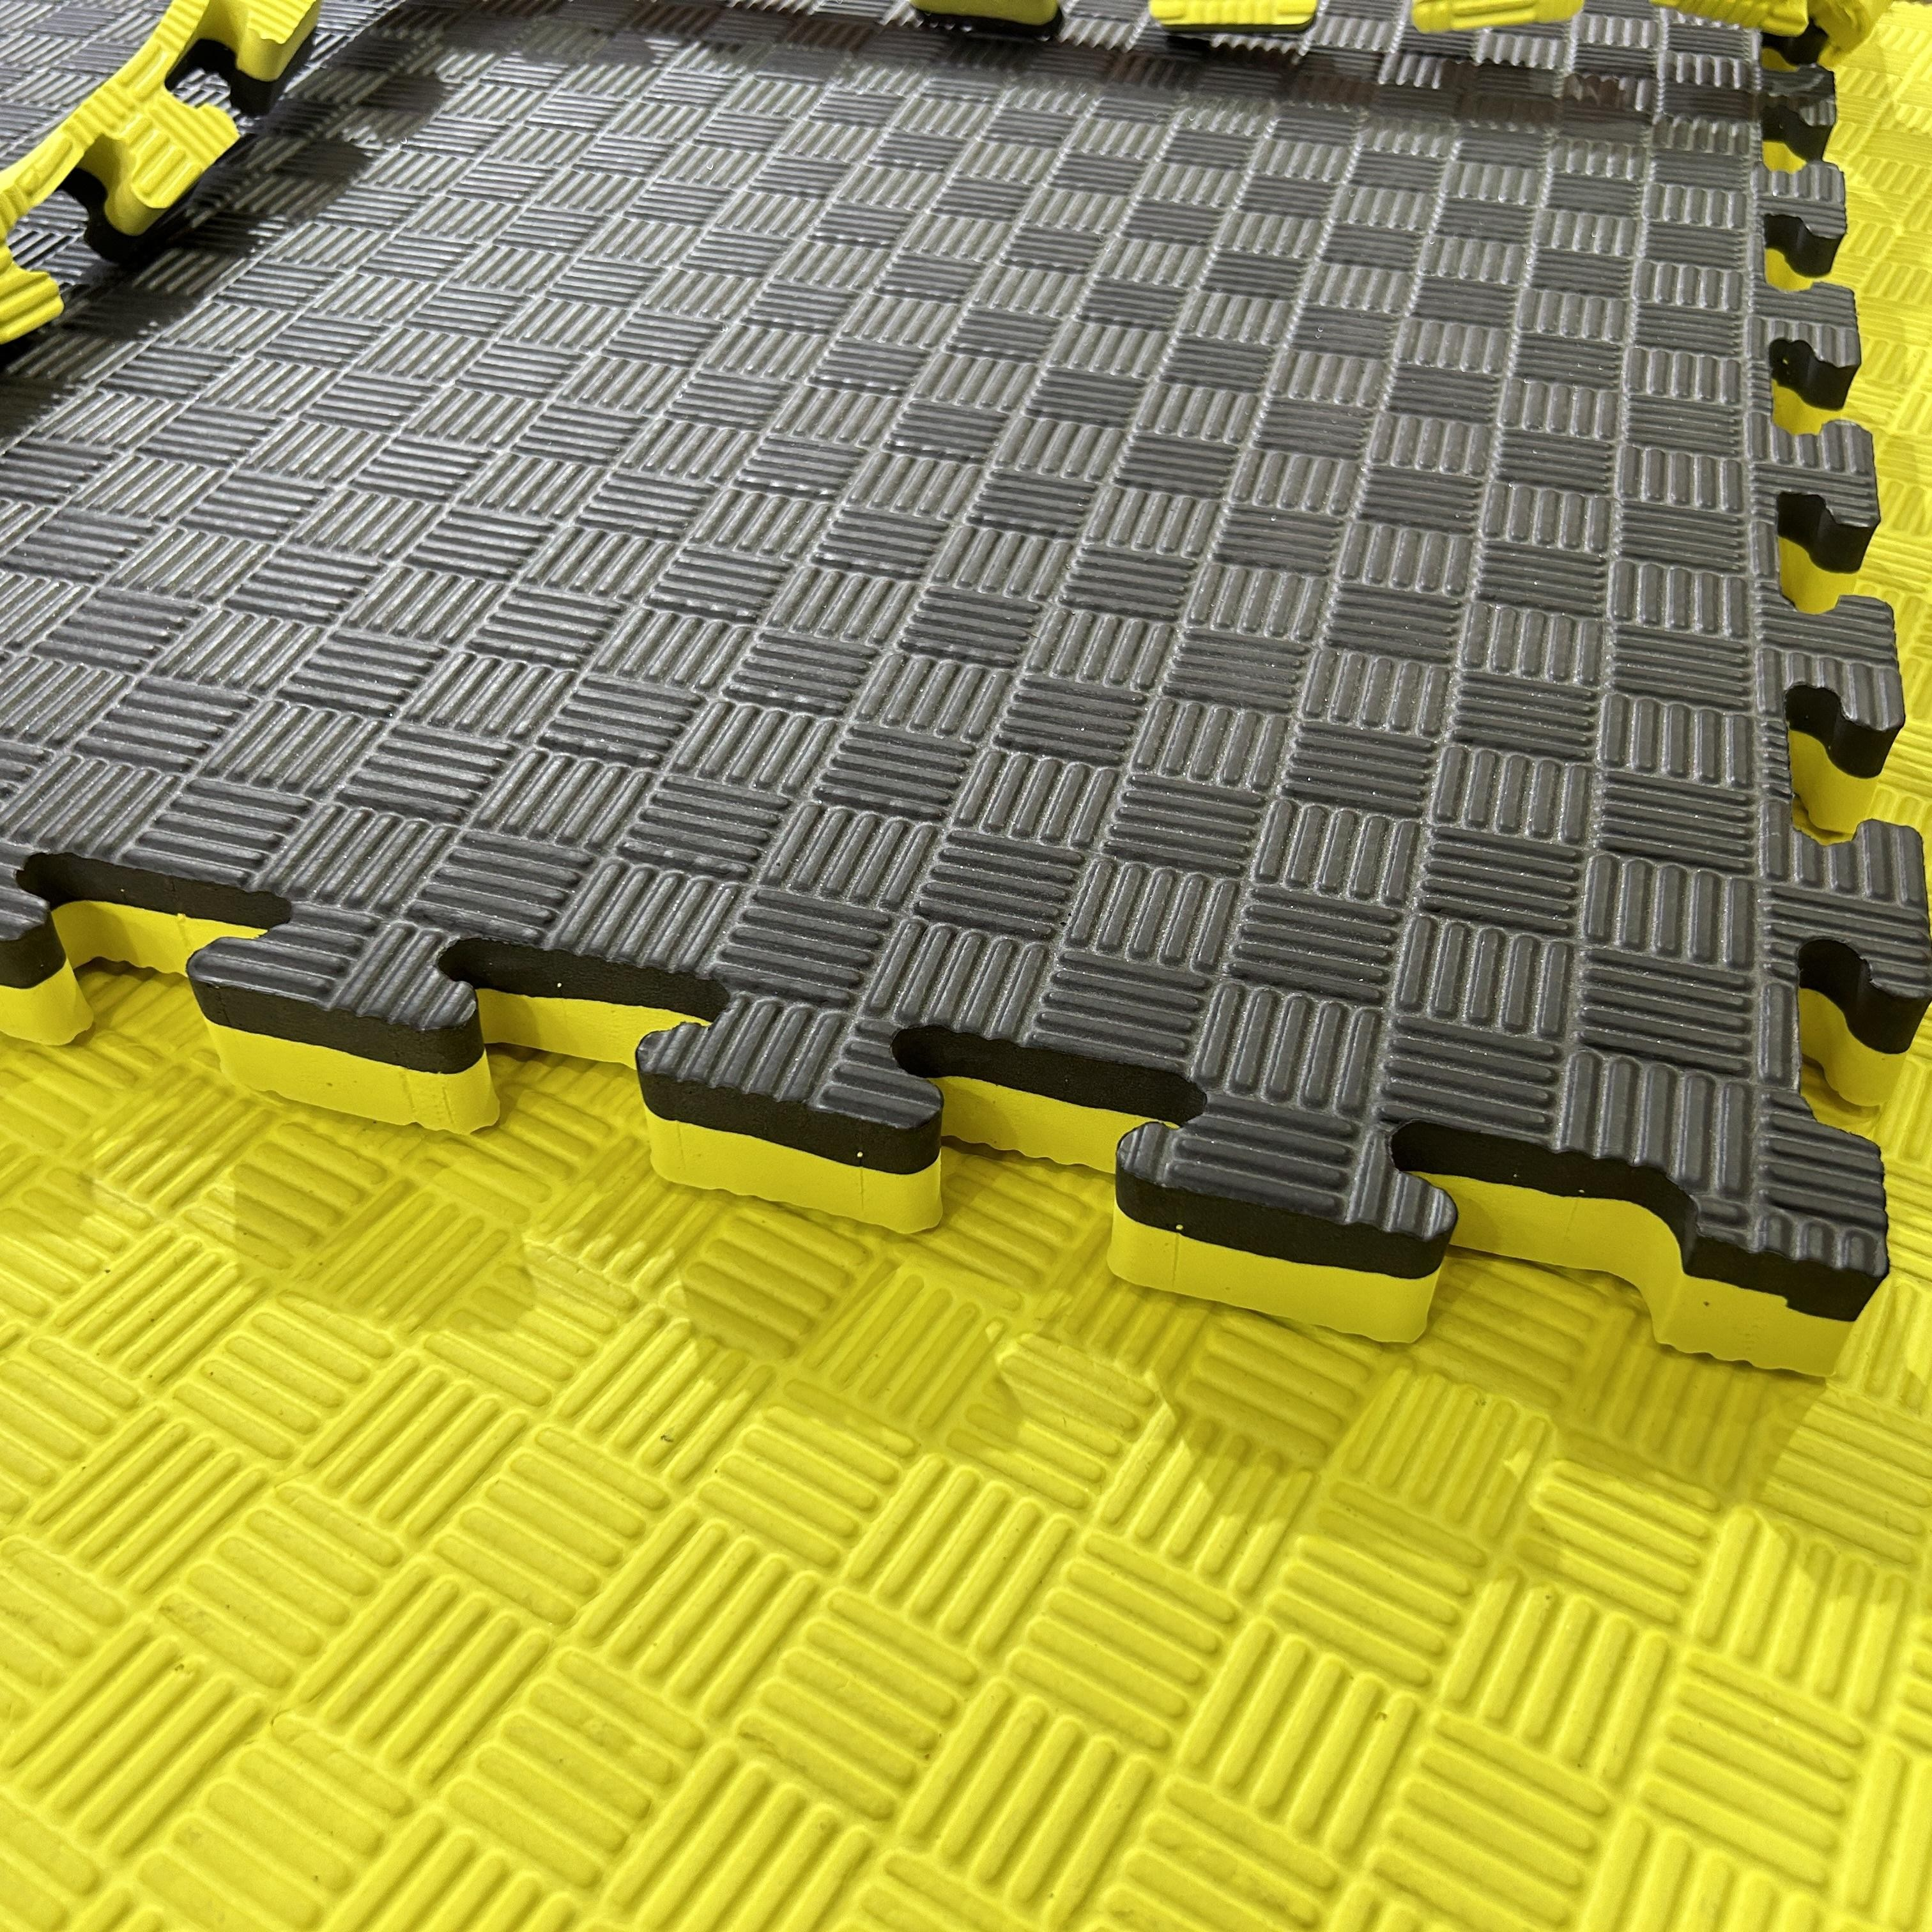 Мат татамі WCG EVA 100х100х3 см ластівчин хвіст Жовто-чорний (W-100х3 Y/B) або еквівалент Мат татамі WCG EVA 100×100×3 см — модульне покриття для єдиноборств, фітнес-залів і дитячих зон. Основні характеристики: Розмір модуля — 100×100 см Товщина — 3 см (30 мм) Матеріал — EVA (етиленвінілацетат), нетоксичний, гіпоалергенний Щільність — 90 кг/м³ Поверхня — злегка текстурована, антиковзна Колір — жовто-чорний (двосторонній) Тип з’єднання — «ластівчин хвіст» Комплектація — 1 модуль + краї (бордюри) Гарантія — 12 місяців. |  | 3 | 0.00 | 0.00
6 | 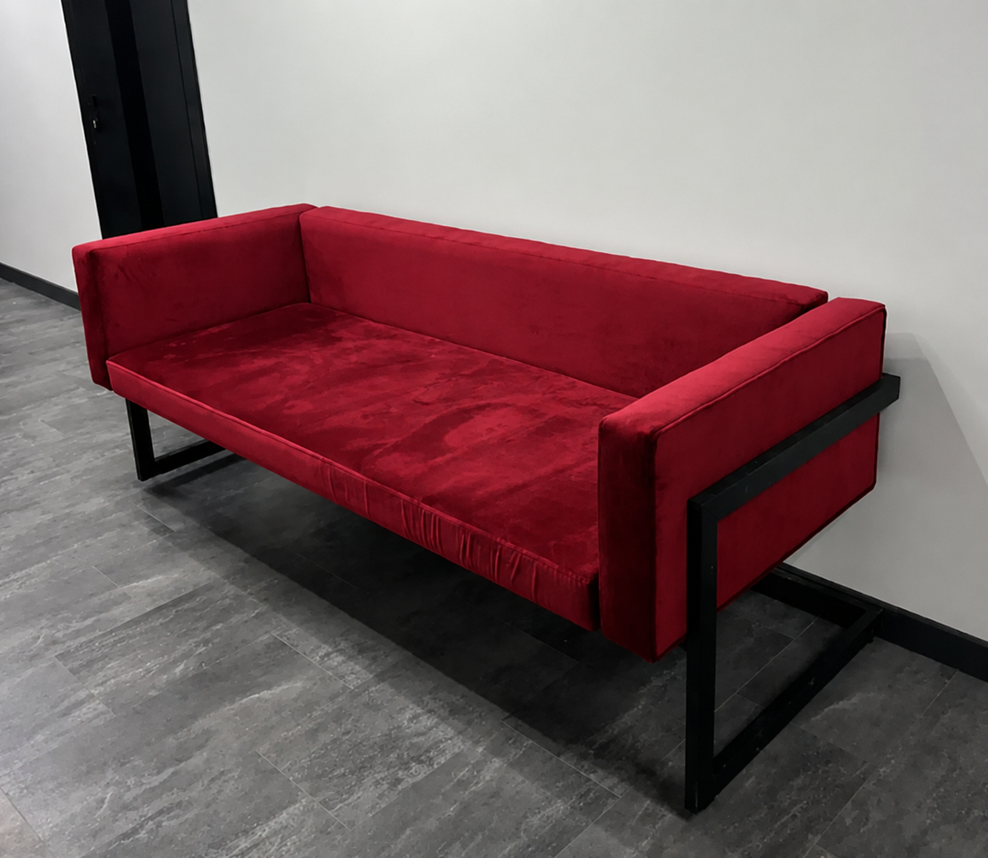 Диван ЛОФТ Престон для офісу, дому, дачі 1760мм або еквівалент Виробник – САВО, країна виробник – Україна, тип меблів – диван, матеріал – метал, матеріал каркаса – сталь, оббивний матеріал – велюр, тип – дизайнерські меблі, призначення – для дорослих, особливості – наявність спинки, колір - червоний, висота – 700 мм, глибина – 700 мм, ширина – 1760 мм. Колір тканини велюр №16 |  | 3 | 0.00 | 0.00
7 | 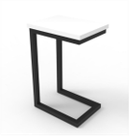 Приставний столик із ламінованого ДСП у стилі лофт (700х500х500) або еквівалент Виробник – САВО, країна виробник – Україна, гарантійний термін – 36 місяців, тип – приставний столик, тип меблів – стіл, призначення – для дорослих, висота – 700 мм, глибина – 500 мм, ширина – 500 мм, каркас – сталь, стільниця – ламінована ДСП (ЛДСП), Колір стільниці - білий. матеріал каркаса – сталь. |  | 1 | 0.00 | 0.00
Всього вартість пропозиції по ЛОТу №1, грн* |  |  |  | 0.00
ЛОТ №2
1 | 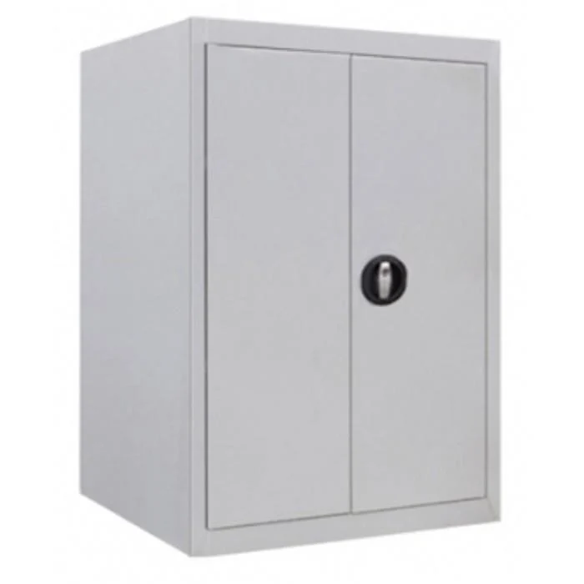 Металева щафа архівна LEVMETAL ШБМ 09 900x600x500 мм (15090605)/ LEVMETAL ShBM 09 Metal Archive Cabinet, 900x600x500 mm (15090605) або еквівалент Металева архівна шафа. Призначення — для зберігання документів та архівних матеріалів. Конструкція — стаціонарна, для використання всередині приміщень. Матеріал — метал. Кількість секцій — не менше 3. Кількість полиць — не менше 2 шт. Тип замка — ключовий. Колір — білий або еквівалент. Габаритні розміри: висота — не менше 900 мм, ширина — не менше 600 мм, глибина — не менше 500 мм. Країна виробництва — не має значення. Гарантія — відповідно до умов виробника. |  | 2 | 0.00 | 0.00
Всього вартість пропозиції по ЛОТу №2, грн* |  |  |  | 0.00
* Товариство Червоного Хреста України є громадською неприбутковою організацією і просить надати максимальні знижки на товар, вказаний у ціновій пропозиції.
** Закупівля здійснюється окремими лотами.

Умови оплати: _________________ (прописати)
Термін доставки з дати підписання договору: _________________ (календарних днів, прописати)

Ми погоджуємось, що всі витрати, пов’язані з доставкою товару, завантажувально-розвантажувальними роботами, монтажем та встановленням на об’єкті, здійснюються за рахунок Постачальника за наданою адресою.
Ми погоджуємося та ознайомлені з умовами типового Договору ТЧХУ (Додаток №2 до Запиту).
Ми погоджуємося з умовами, що Замовник має право розділити дану закупівлю між декількома постачальниками за умови наявності більш вигідних умов на різні позиції.
Ми погоджуємося з умовами, що Ви можете відхилити нашу чи всі надані пропозиції, та розуміємо, що Ви не обмежені у прийнятті будь-якої іншої пропозиції з більш вигідними для Вас умовами.
Ми погоджуємось зафіксувати цінову пропозицію протягом 90 календарних днів з моменту подачі
Подаючи свою пропозицію ми підтверджуємо повну комплектацію та відповідність умовам зазначеним в Запиті.
Учасники повинні надсилати цінові пропозиції з підписом і печаткою (за наявності)

 | Керівник організації/ФОП:____________________________ ( ____________________)
 | МП підпис ПІБ

